功耗评估3V(MLZ1608N4R7LT)
输入 | PerC | 连接时间占比(%) | 100 | 0：全广播；100：全连接；1~99：广播+连接 |  |  |  |  |  |  |  |  | 发送次数 | 1 | N_TTX = 0 or 1
 | TTX | 发送间隔(ms) | 60000 | 以发送间隔为周期 |  |  |  |  |  |  |  |  | 连接次数 | 59 | N_TC = TTX / TC * PerC
 | TC | 连接间隔(ms) | 1000 |  |  |  |  |  |  |  |  |  | 广播次数 | 0 | N_TB = TTX / TB * （1 - PerC）
 | TB | 广播间隔(ms) | 1000 |  |  |  |  |  |  |  |  |  | 测量次数 | 6 | N_TM = TTX / TM
 | TM | 测量间隔(ms) | 10000
 | BATC | 电池容量(mAh) | 15
输出 | IAFE | AFE平均功耗μA | 5.1 |  |  |  |  |  |  |  |  |  | (AFE) BH66F2455 | 功能模块 | 实测工作电流(μA) | T1 | T2 | T3
 | IBLE | BLE平均功耗μA | 14.9 |  |  |  |  |  |  |  |  |  |  | OPA1 | 0.43 | ON | ON | ON
 | IAVG | 总平均功耗μA | 20.0 |  |  |  |  |  |  |  |  |  |  | OPA2 | 0.43 | ON | ON | ON
 | Day | 可使用天数(容量80%) | 25.0 |  |  |  |  |  |  |  |  |  |  | OPA3 | 0.38 | OFF | OFF | OFF
AFE 耗电占比
 |  |  |  |  |  |  |  |  |  |  |  |  |  | DAC1 | 0.43 | ON | ON | ON
BLE 耗电占比
(AFE) BH66F2455 | 功能 | 实测工作电流(μA) (测量值) | 典型工作时间(ms) (测量值) | 典型耗电量(μA*s) | 耗电占比 |  |  |  |  |  |  |  |  | DAC2 | 0.43 | ON | ON | ON
 | T1工作 | 269.3 | 70.925 | 19.10 | 6.26% |  |  |  |  |  |  |  |  | DAC3 | 0.43 | OFF | OFF | OFF
 | T2工作测量 | 411.2 | 199.200 | 81.91 | 26.83% |  |  |  |  |  |  |  |  | DACVREF | 1.38 | ON | ON | ON
 | T3激励休眠 | 3.4 | 59729.875 | 204.28 | 66.91% |  |  |  |  |  |  |  |  | ADC | 395 | OFF | ON | OFF
 |  |  |  |  |  |  |  |  |  |  |  |  |  | MCU@4MHz | 266.2 | ON | OFF | OFF
(BLE) HT32F67595 | 功能 | 实测工作电流(μA) (测量值) | 典型工作时间(ms) (测量值) | 典型耗电量(μA*s) | 耗电占比 |  |  |  |  |  |  |  |  | MCU@400kHz | 36 | OFF | OFF | OFF
 | T1工作 | 1030 | 71.125 | 73.26 | 8.17% |  |  |  |  |  |  |  |  | MCU@4MHz空闲模式 | 156.9 | OFF | OFF | OFF
 | T2休眠 | 5.34 | 59580.376 | 318.16 | 35.48% |  |  |  |  |  |  |  |  | MCU@400kHz空闲模式 | 13.1 | OFF | ON | OFF
 | T3广播 | 1230 | 0.000 | 0.00 | 0.00% |  |  |  |  |  |  |  |  | HALT | 0.32 | OFF | OFF | ON
 | T4连接 | 1450 | 342.200 | 496.19 | 55.33% |  |  |  |  |  |  |  |  | 总电流μA |  | 269.3 | 411.2 | 3.4
 | T5数据发送（17Bytes) | 1450 | 6.299 | 9.13 | 1.02% |  |  |  |  |  |  |  |  | 说明 |  | 工作状态 测量电路开启 MCU 4MHz运行 ADC未测量 | 测量状态 测量电路开启 MCU 400kHz空闲模式下运行 ADC测量 | 激励状态 测量电路开启 MCU休眠 ADC未测量

AFE↔BLE波特率 | 38400

BLE | T1_1 | T1_2 | T2_1 |  |  | T1_3 | T1_4 | T1_5 | T1_6 | T1_7 | T1_8 | T2_2 | T3 |  | T4 |  | T5
 | 唤醒AFE延迟 | 发送测量命令 | 休眠等待AFE测量结果 |  |  | 高速时钟稳定 | OS程序调度：唤醒 | 接收测量数据 | OS程序调度： UART 消息队列 控制AFE休眠 | 数据解析 OS程序调度：BLE休眠 | BLE 协议栈运行 | 休眠 | 广播 |  | 连接 |  | 发送
时间(ms) | 0.3 | 20.3 | 207.0 |  |  | 12.0 | 4.2 | 20.3 | 6.0 | 6.0 | 2.0 | 59373.4 | 0 |  | 342.2 |  | 6.299 |  | 60000 | 单次周期时间
电流(μA) | 5.3 | 1030.0 | 5.3 |  |  | 1030.0 | 1030.0 | 1030.0 | 1030.0 | 1030.0 | 1030.0 | 5.3 | 1230 |  | 1450 |  | 1450
耗电量 | 2 | 20922 | 1105 |  |  | 12360 | 4326 | 20922 | 6180 | 6180 | 2060 | 317054 | 0 |  | 496190 |  | 9133.55 |  | 14.94 | BLE平均功耗

BLE↔AFE | CS拉低延迟 | UART |  |  |  | DRDY拉低延迟 |  | UART | CS拉高 | DRDY拉高
 | BLE唤醒AFE | BLE发送测量命令 | AFE数据测量 |  |  | AFE唤醒BLE |  | AFE发送测量数据 | BLE控制休眠AFE | AFE控制休眠BLE

AFE | T1_1 | T1_2 | T1_3 | T2_1 | T2_2 | T1_4 |  | T1_5 | T1_6 | T3
 | 唤醒 | 接收测量命令 | 解析命令 | ADC测量 | 电流计算 | 唤醒BLE延迟 |  | 发送测量数据 | 等待BLE控制休眠 | 休眠
时间(ms) | 0.3 | 20.3 | 7.8 | 175.2 | 24.0 | 16.2 |  | 20.3 | 6.0 | 59729.9 |  |  |  |  |  |  |  |  | 60000 | 单次周期时间
电流(μA) | 269.3 | 269.3 | 269.3 | 411.2 | 411.2 | 269.3 |  | 269.3 | 269.3 | 3.4
耗电量 | 81 | 5470 | 2101 | 72042 | 9869 | 4363 |  | 5470 | 1616 | 204276 |  |  |  |  |  |  |  |  | 5.09 | AFE平均功耗

功耗评估2.5V(MLZ1608N4R7LT)
输入 | PerC | 连接时间占比(%) | 100 | 0：全广播；100：全连接；1~99：广播+连接 |  |  |  |  |  |  |  |  | 发送次数 | 1 | N_TTX = 0 or 1
 | TTX | 发送间隔(ms) | 60000 | 以发送间隔为周期 |  |  |  |  |  |  |  |  | 连接次数 | 59 | N_TC = TTX / TC * PerC
 | TC | 连接间隔(ms) | 1000 |  |  |  |  |  |  |  |  |  | 广播次数 | 0 | N_TB = TTX / TB * （1 - PerC）
 | TB | 广播间隔(ms) | 1000 |  |  |  |  |  |  |  |  |  | 测量次数 | 6 | N_TM = TTX / TM
 | TM | 测量间隔(ms) | 10000
 | BATC | 电池容量(mAh) | 15
输出 | IAFE | AFE平均功耗μA | 4.6 |  |  |  |  |  |  |  |  |  | (AFE) BH66F2455 | 功能模块 | 实测工作电流(μA) | T1 | T2 | T3
 | IBLE | BLE平均功耗μA | 18.2 |  |  |  |  |  |  |  |  |  |  | OPA1 | 0.38 | ON | ON | ON
 | IAVG | 总平均功耗μA | 22.8 |  |  |  |  |  |  |  |  |  |  | OPA2 | 0.39 | ON | ON | ON
 | Day | 可使用天数(容量80%) | 21.9 |  |  |  |  |  |  |  |  |  |  | OPA3 | 0.36 | OFF | OFF | OFF
AFE 耗电占比
 |  |  |  |  |  |  |  |  |  |  |  |  |  | DAC1 | 0.38 | ON | ON | ON
BLE 耗电占比
(AFE) BH66F2455 | 功能 | 实测工作电流(μA) (测量值) | 典型工作时间(ms) (测量值) | 典型耗电量(μA*s) | 耗电占比 |  |  |  |  |  |  |  |  | DAC2 | 0.37 | ON | ON | ON
 | T1工作 | 220.56 | 70.925 | 15.64 | 5.66% |  |  |  |  |  |  |  |  | DAC3 | 0.38 | OFF | OFF | OFF
 | T2工作测量 | 355.96 | 199.200 | 70.91 | 25.65% |  |  |  |  |  |  |  |  | DACVREF | 1.34 | ON | ON | ON
 | T3激励休眠 | 3.2 | 59729.875 | 189.94 | 68.70% |  |  |  |  |  |  |  |  | ADC | 343 | OFF | ON | OFF
 |  |  |  |  |  |  |  |  |  |  |  |  |  | MCU@4MHz | 217.7 | ON | OFF | OFF
(BLE) HT32F67595 | 功能 | 实测工作电流(μA) (测量值) | 典型工作时间(ms) (测量值) | 典型耗电量(μA*s) | 耗电占比 |  |  |  |  |  |  |  |  | MCU@400kHz | 31.47 | OFF | OFF | OFF
 | T1工作 | 1315 | 71.125 | 93.53 | 8.55% |  |  |  |  |  |  |  |  | MCU@4MHz空闲模式 | 122.9 | OFF | OFF | OFF
 | T2休眠 | 6.81 | 59580.376 | 405.74 | 37.11% |  |  |  |  |  |  |  |  | MCU@400kHz空闲模式 | 10.1 | OFF | ON | OFF
 | T3广播 | 1430 | 0.000 | 0.00 | 0.00% |  |  |  |  |  |  |  |  | HALT | 0.32 | OFF | OFF | ON
 | T4连接 | 1705 | 342.200 | 583.45 | 53.36% |  |  |  |  |  |  |  |  | 总电流μA |  | 220.6 | 356.0 | 3.2
 | T5数据发送（17Bytes) | 1705 | 6.299 | 10.74 | 0.98% |  |  |  |  |  |  |  |  | 说明 |  | 工作状态 测量电路开启 MCU 4MHz运行 ADC未测量 | 测量状态 测量电路开启 MCU 400kHz空闲模式下运行 ADC测量 | 激励状态 测量电路开启 MCU休眠 ADC未测量

AFE↔BLE波特率 | 38400

BLE | T1_1 | T1_2 | T2_1 |  |  | T1_3 | T1_4 | T1_5 | T1_6 | T1_7 | T1_8 | T2_2 | T3 |  | T4 |  | T5
 | 唤醒AFE延迟 | 发送测量命令 | 休眠等待AFE测量结果 |  |  | 高速时钟稳定 | OS程序调度：唤醒 | 接收测量数据 | OS程序调度： UART 消息队列 控制AFE休眠 | 数据解析 OS程序调度：BLE休眠 | BLE 协议栈运行 | 休眠 | 广播 |  | 连接 |  | 发送
时间(ms) | 0.3 | 20.3 | 207.0 |  |  | 12.0 | 4.2 | 20.3 | 6.0 | 6.0 | 2.0 | 59373.4 | 0 |  | 342.2 |  | 6.299 |  | 60000 | 单次周期时间
电流(μA) | 6.8 | 1315.0 | 6.8 |  |  | 1315.0 | 1315.0 | 1315.0 | 1315.0 | 1315.0 | 1315.0 | 6.8 | 1430 |  | 1705 |  | 1705
耗电量 | 2 | 26711 | 1410 |  |  | 15780 | 5523 | 26711 | 7890 | 7890 | 2630 | 404333 | 0 |  | 583451 |  | 10739.795 |  | 18.22 | BLE平均功耗

BLE↔AFE | CS拉低延迟 | UART |  |  |  | DRDY拉低延迟 |  | UART | CS拉高 | DRDY拉高
 | BLE唤醒AFE | BLE发送测量命令 | AFE数据测量 |  |  | AFE唤醒BLE |  | AFE发送测量数据 | BLE控制休眠AFE | AFE控制休眠BLE

AFE | T1_1 | T1_2 | T1_3 | T2_1 | T2_2 | T1_4 |  | T1_5 | T1_6 | T3
 | 唤醒 | 接收测量命令 | 解析命令 | ADC测量 | 电流计算 | 唤醒BLE延迟 |  | 发送测量数据 | 等待BLE控制休眠 | 休眠
时间(ms) | 0.3 | 20.3 | 7.8 | 175.2 | 24.0 | 16.2 |  | 20.3 | 6.0 | 59729.9 |  |  |  |  |  |  |  |  | 60000 | 单次周期时间
电流(μA) | 220.6 | 220.6 | 220.6 | 356.0 | 356.0 | 220.6 |  | 220.6 | 220.6 | 3.2
耗电量 | 66 | 4480 | 1720 | 62364 | 8543 | 3573 |  | 4480 | 1323 | 189941 |  |  |  |  |  |  |  |  | 4.61 | AFE平均功耗

HT32F67595功耗图
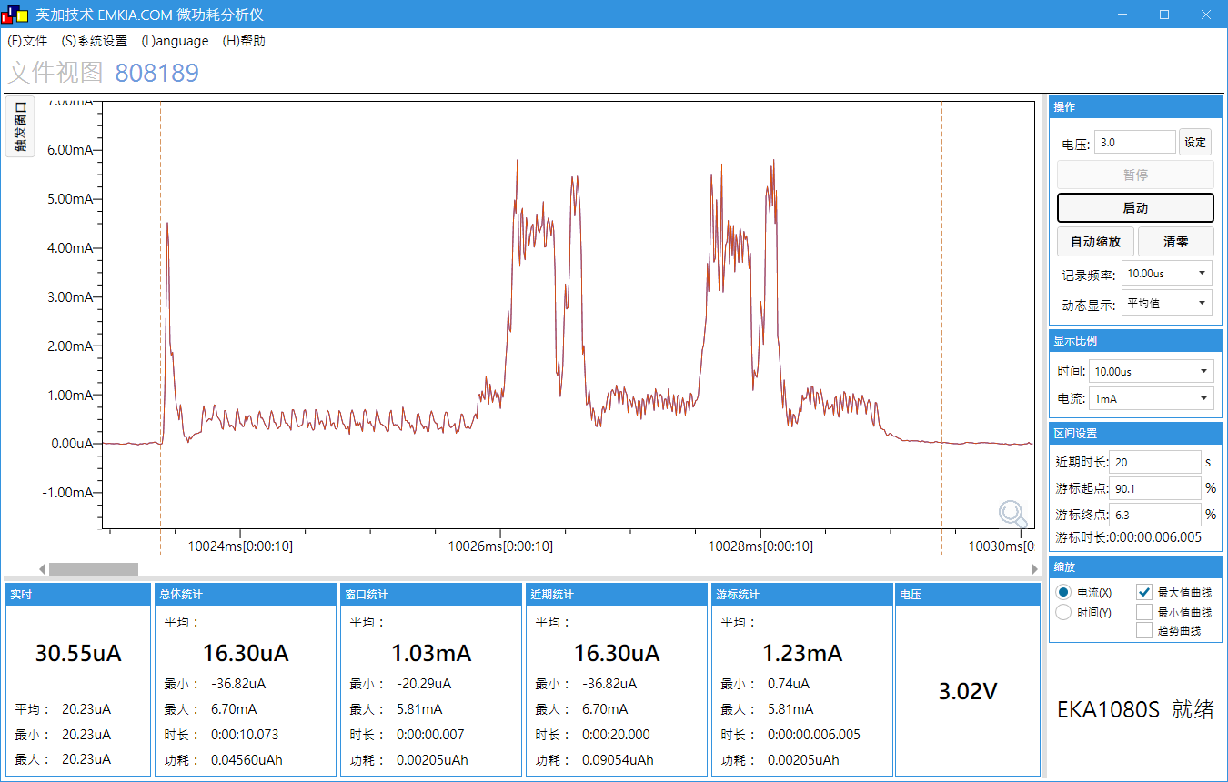
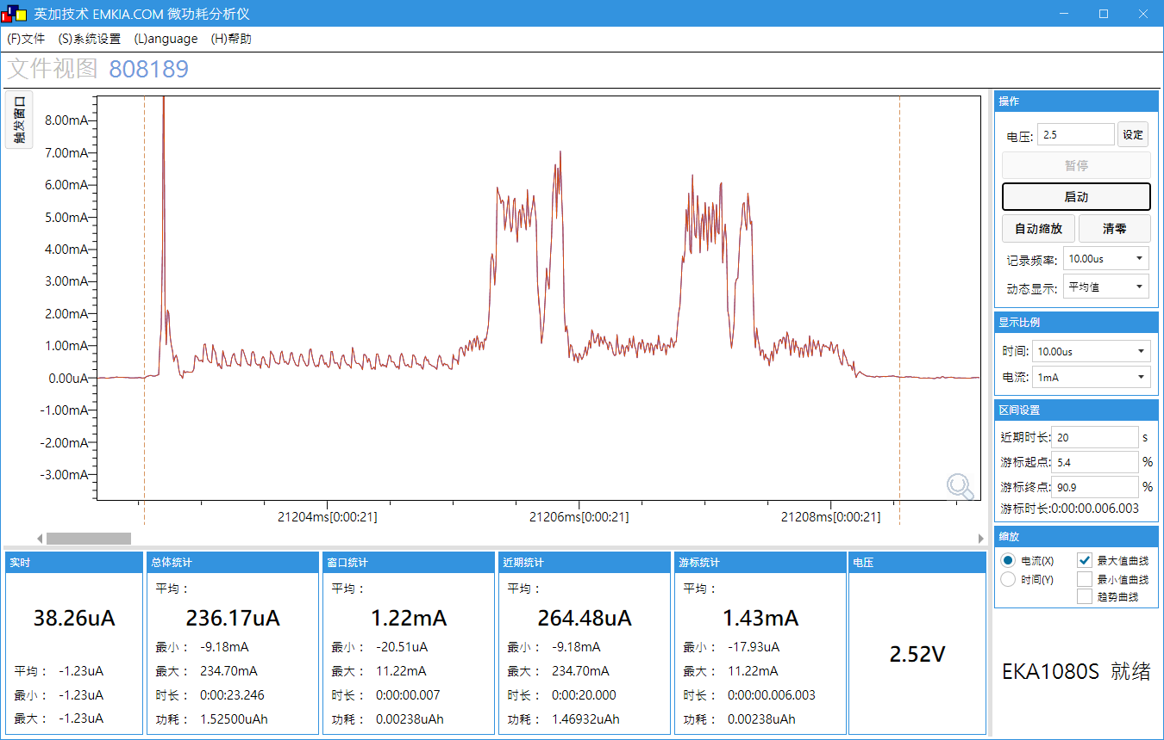
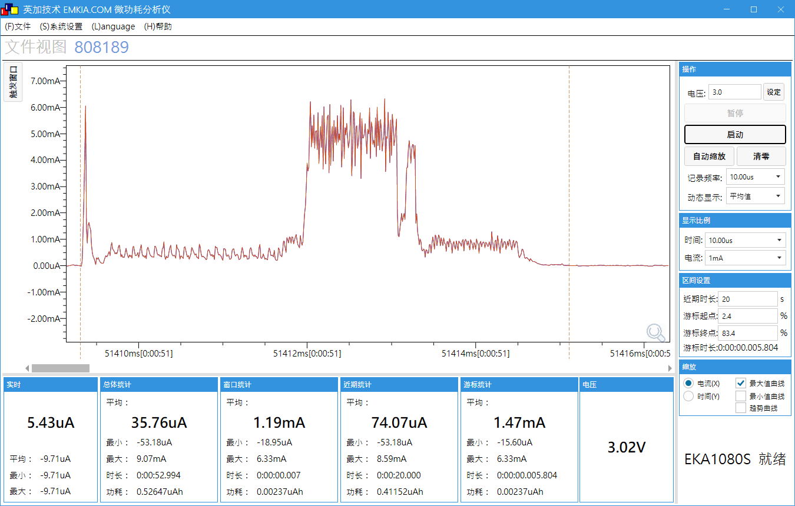
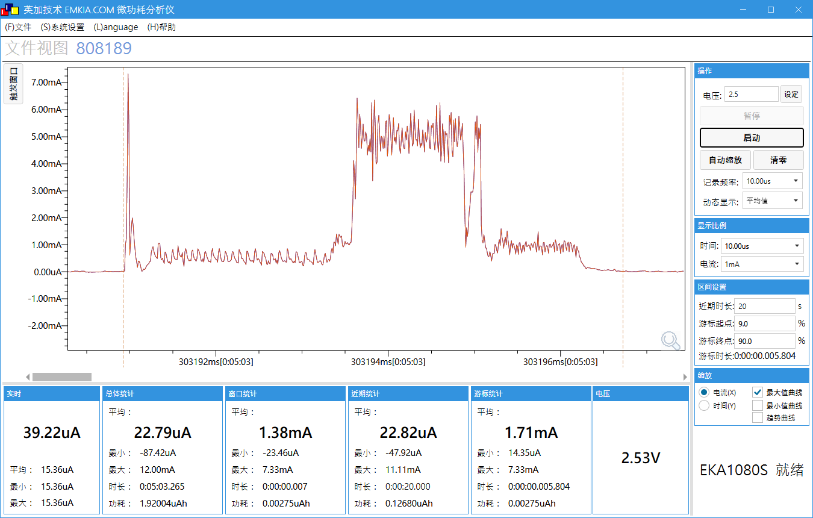
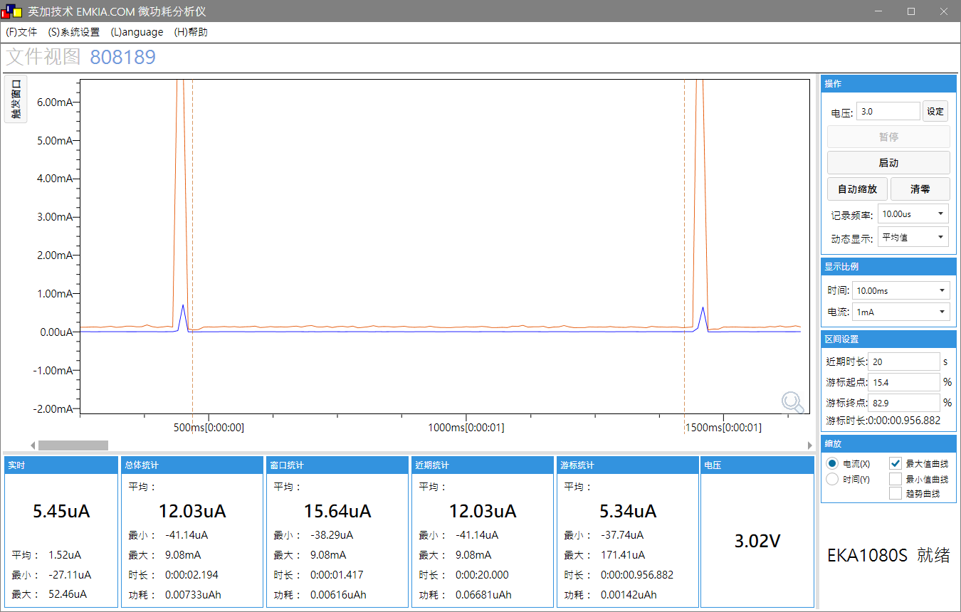
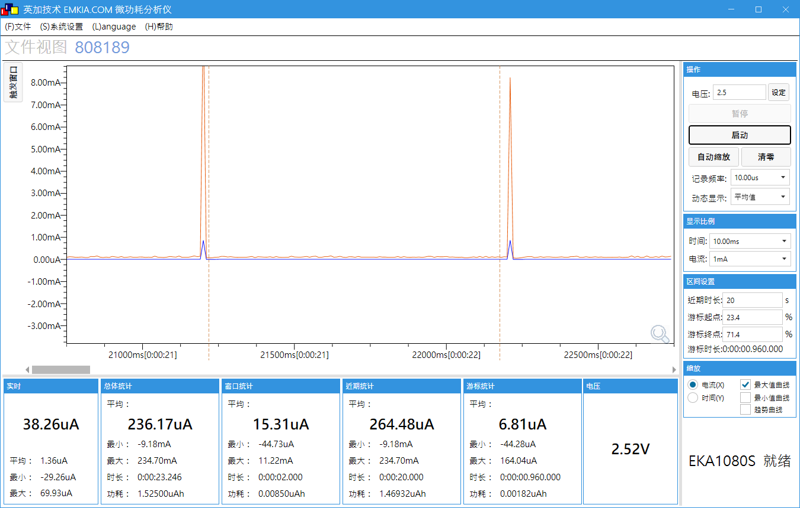
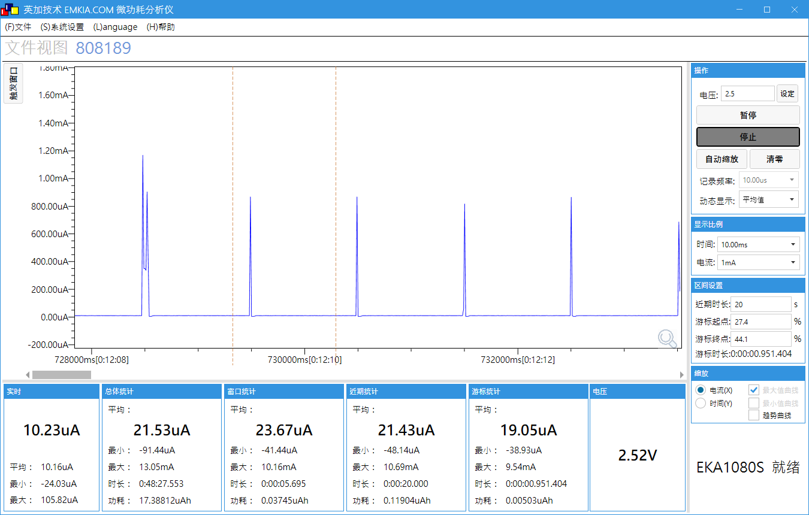
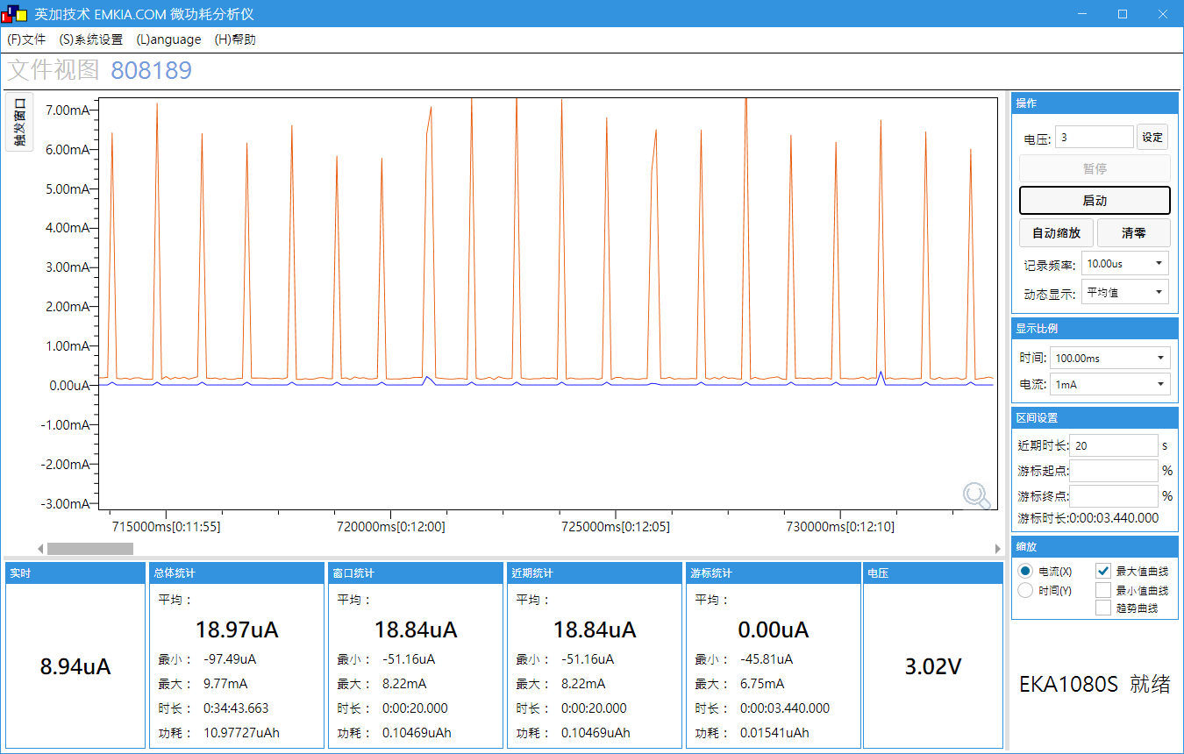
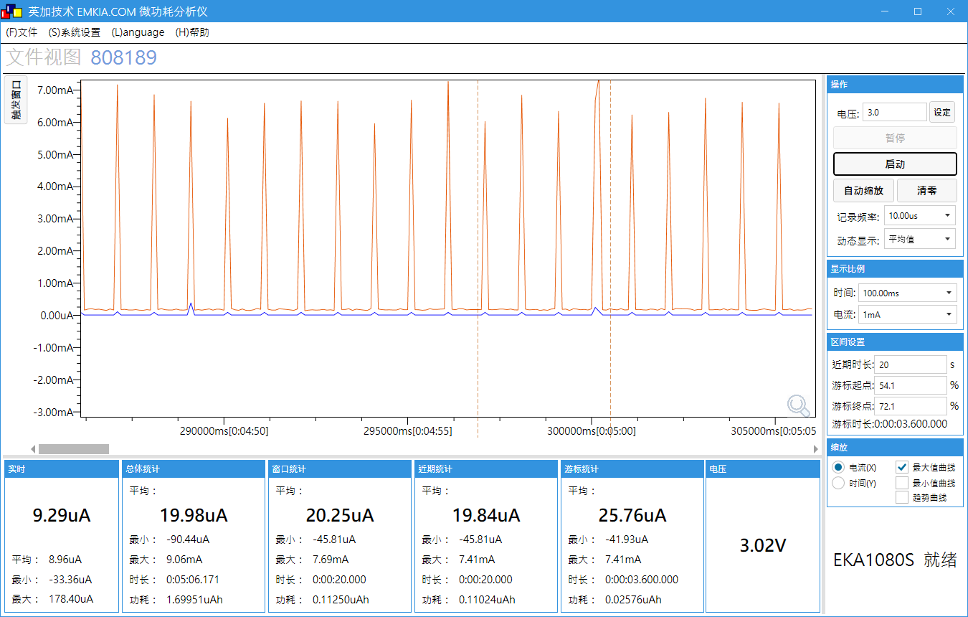
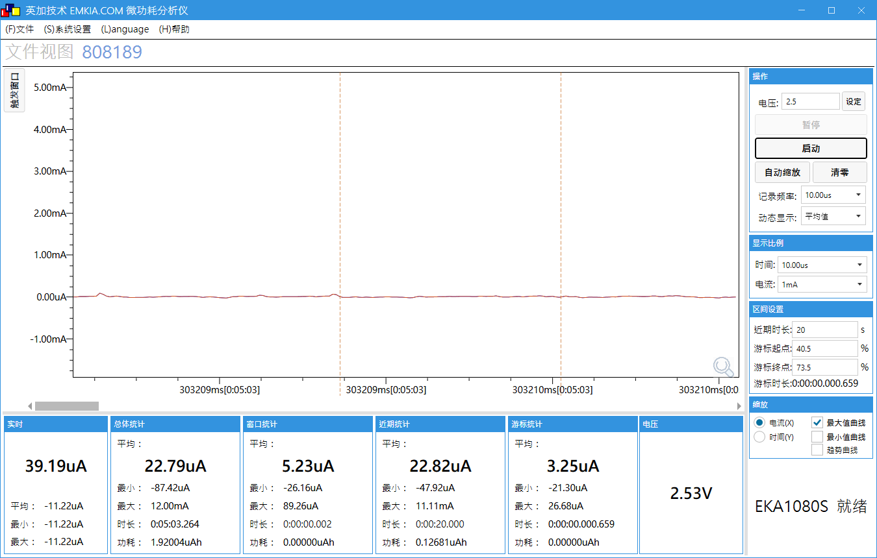
 | VDD=3V | VDD=2.5V | AFE软件版本：V0.1 BLE软件版本：V0.B BH66F2455 EVM V1.0
单次广播 | 1230μA | 1430μA
单次连接 | 1470μA | 1710μA
休眠 | 5.34μA | 6.81μA
整机：广播间隔1秒，测量间隔10秒，发送间隔60秒 | 19μA | 21.5μA
整机：连接间隔1秒，测量间隔10秒，发送间隔60秒 | 20μA | 22.8μA

